bug_reports_ru
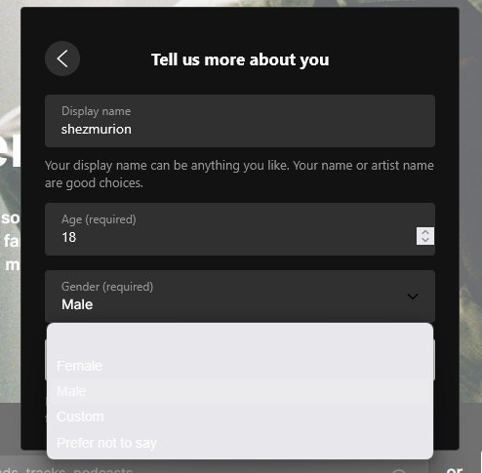
ID | Окружение | Краткое описание | Приоритет | Предусловия | Тестовые данные | Шаги | Фактический результат | Ожидаемый результат | Комментарии
1 | Windows 11 Version 23H2; Firefox Browser 139.0.4 | Регистрация нового пользователя: в окне "Tell us more about you" при выборе пола, текст сливается с фоном | Средний | 1. Пользователь не зарегистрирован | - | 1. Перейти на https://soundcloud.com/ 2. Нажать Create account > ввести email, пароль, имя пользователя 3. Нажать на Gender | Цвет выпадающего списка сливается с текстом | Выпадающий список имеет достаточную контрастность текста и фона, чтобы все элементы были четко видны и соответствовали стандартам доступности

